Lịch trình
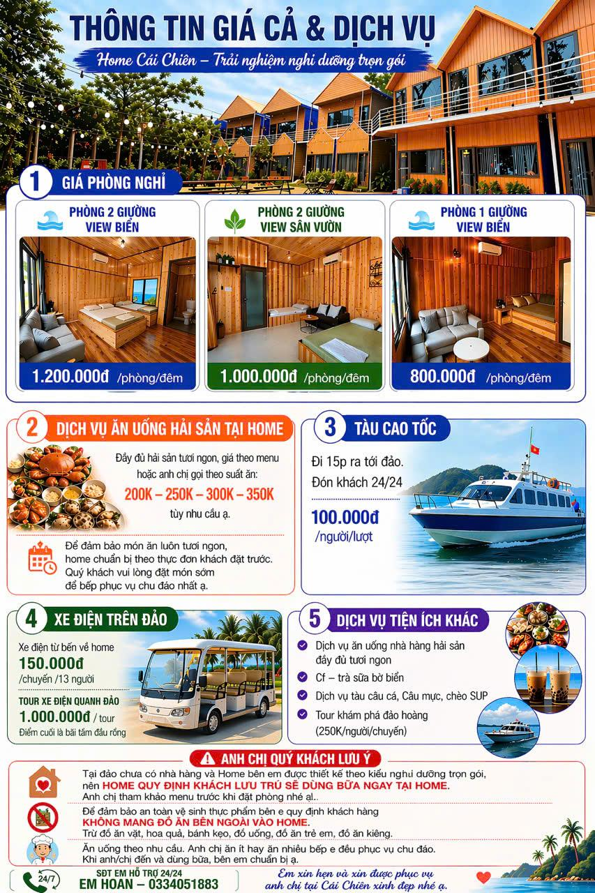
Ngày | Thời gian | Nội dung | Giá tiền
Ngày 1 21/03/2026 | 5h30 | Xe đón tại điểm đón. Khởi hành đi Hải Hà- Quảng Ninh Hoạt động trên xe: - Check in đầu chuyến. - Mini game khởi động. - Chia đội ngẫu nhiên.
 | 8h00 | Xe đến bến phà, lên tàu cao tốc khởi hành ra đảo Cái Chiên (15p tới đảo) | 100.000/ người/ lượt | 3,000,000 đ
 | 8h30 | Tới home di dạo biển và nghịch tắm biển | Xe điện về home 150k/ chuyến/ 13 người | 450,000 đ
 | 11h30 | Ăn trưa tại home | Gọi theo menu hoặc theo suất 200-250-300-350 tuỳ nhu cầu | 7,500,000 đ
 | 13h30-15h | Nghỉ ngơi và tắm biển( chèo Sup,..), gọi đồ ăn trên bãi biển Hoạt động Team Building ngoài trời Các trò chơi: Game 1: Truyền tin chiến thuật Rèn kỹ năng giao tiếp Game 2: Vượt chướng ngại vật đồng đội Tăng phối hợp nhóm Game 3: Chơi cờ vua luân phiên với Chick Rèn tư duy logic | Có thể mang đồ đi ăn | 1,000,000 đ
 | 18h30 | Ăn tối, cafe nghỉ ngơi tại home Mini game indoor - Đoán ý đồng đội - Ai là người hiểu team nhất |  | 10,000,000 đ
 | 21h00 | Có thể thuê dịch vụ Câu cá, Câu mực | Giá 100-200k/ người
Ngày 2 22/03/2026 | Sáng | Tự do ngắm bình minh, tắm biển. Sau đó ăn sáng | Có thể ăn sáng tại home, mang mì tôm đi nấu ra bờ biển ngồi rất chill
 | 9h | Xuất phát đi bãi Đầu Rồng | Ở đây có thể xuống tắm biển và thuê 1 cái phản to (300.000đ ) hoặc thuê 1 cái bàn ( 100.000đ), ghế | 400,000 đ
 | 11h30 | Ăn trưa tại đây : Cơm rang hải sản, mì xào, miến xào. Nước suối các bạn nên mang đi vào đó mua rất đắt 20.000/ chai. Chụp hình và trải nghiệm bắt ốc ( Bắt xong là thả trả người dân vì họ bảo họ nuôi) |  | 2,000,000 đ
 | 14-17h | Lên tàu di chuyển đi Đảo Thoi Xanh, hòn đảo nằm cạnh đảo Cái Chiên. Tự do tắm biểm dạo chơi rồi trở lại đảo Cái Chiên | nếu đi 10 người thuê 1 tàu 1200000 | 5,000,000 đ
 | 18h30 | Ăn tối tại home ( Đồ đã đặt trước từ sáng mình đi ) Workshop ngắn Chủ đề gợi ý: “Điều mỗi người mong muốn ở tập thể trong thời gian tới” |  | 10,000,000 đ
Ngày 3 23/06/2026 | Sáng | Tự do ngắm bình minh, tắm biển. Sau đó ăn sáng
 | 10h30 | Trả phòng, xe đón ra bến tàu, lên cao tốc về cảng Hải Hà. Sau đó khởi hành về HN
 | Tối | Về HN, kết thúc chương trình
Dịch vụ đi kèm |  | Tour xe điện đi quanh đảo | 1.000.000/ tour Điểm cuối là bãi tắm đầu rồng |  | 0334051883
 |  | Dịch vụ tàu câu cá, câu mực, chèo Sup
 |  | Tour khám phá đảo hoàng | 250k/ người/ chuyến
 |  |  |  | 39,350,000 đ

Thực đơn
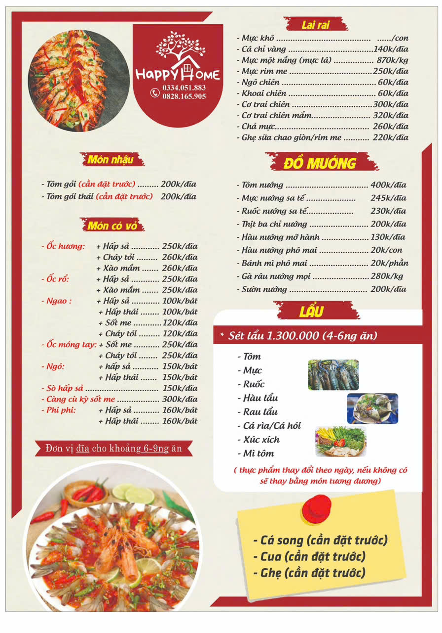
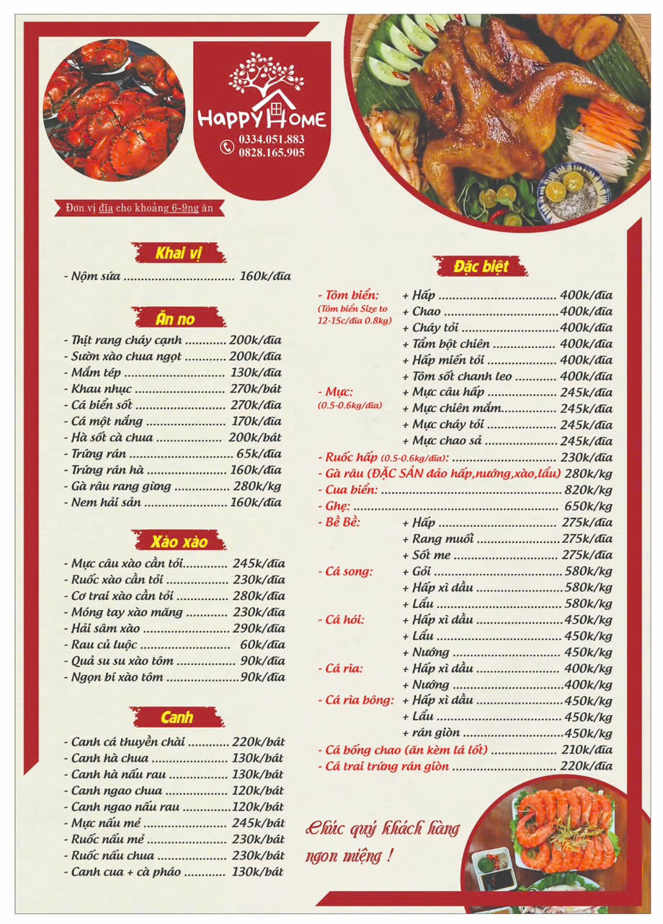
 | Buổi | Tên món | Đơn giá | Số lượng / mâm | Thành tiền / mâm | (Thuyết note)
2026-06-21 | Trưa | Nộm sứa | 160.000đ | 1 đĩa | 160,000 đ
 |  | Thịt rang cháy cạnh | 200.000đ | 1 đĩa | 200,000 đ
 |  | Trứng rán hàu | 160.000đ | 1 đĩa | 160,000 đ
 |  | Mực câu xào cần tỏi | 245.000đ | 1 đĩa | 245,000 đ
 |  | Ngọn bí xào tôm | 90.000đ | 1 đĩa | 90,000 đ
 |  | Cá bống chao (ăn kèm lá lốt) | 210.000đ | 1 đĩa | 210,000 đ
 |  | Canh hà chua | 130.000đ | 1 bát | 130,000 đ
 |  | Cơm trắng | Tính kèm |  | 50,000 đ
 |  | Tổng cộng / mâm |  |  | 1,245,000 đ | 207,500 đ | 6,225,000 đ
 | Tối | Khoai tây chiên / Ngô chiên | 60.000đ | 1 đĩa | 60,000 đ
 |  | Tôm biển nướng | 400.000đ | 1 đĩa | 400,000 đ
 |  | Mực nướng sa tế | 245.000đ | 1 đĩa | 245,000 đ
 |  | Ốc móng tay cháy tỏi | 250.000đ | 1 đĩa | 250,000 đ
 |  | Sườn nướng | 200.000đ | 1 đĩa | 200,000 đ
 |  | Bề bề sốt me | 275.000đ | 1 đĩa | 275,000 đ
 |  | Hàu nướng mỡ hành | 130,000 đ | 1 đĩa | 130,000 đ
 |  | Ốc hương rang muối / cháy tỏi | 260.000đ | 1 đĩa | 260,000 đ
 |  | Rau củ luộc | 60.000đ | 1 đĩa | 60,000 đ
 |  | Canh ngao nấu rau | 120.000đ | 1 bát | 120,000 đ
 |  | Cơm trắng | Tính kèm |  | 50,000 đ | Thêm cơm
 |  | Tổng cộng / mâm |  |  | 2,050,000 đ | 341,667 đ | 10,250,000 đ
2026-06-22 | Trưa | Khau nhục | 270.000đ | 1 bát | 270,000 đ
 |  | Ngao hấp thái | 100.000đ | 1 bát | 100,000 đ
 |  | Móng tay xào măng | 230.000đ | 1 đĩa | 230,000 đ
 |  | Cá biển sốt | 270.000đ | 1 đĩa | 270,000 đ
 |  | Quả su su xào tôm | 90.000đ | 1 đĩa | 90,000 đ
 |  | Ghẹ sữa chao giòn | 220.000đ | 1 đĩa | 220,000 đ
 |  | Ruốc nấu mẻ | 230.000đ | 1 bát | 230,000 đ
 |  | Cơm trắng | Tính kèm |  | 50,000 đ
 |  | Tổng cộng / mâm |  |  | 1,460,000 đ | 243,333 đ | 7,300,000 đ
 | Tối | Set Lẩu Hải Sản (Tôm, Mực, Ruốc, Hàu, Cá...) | 1.300.000đ | 1 set | 1,300,000 đ
 |  | Gà râu hấp/nướng (Đặc sản đảo) | 280.000đ | 1 kg | 280,000 đ
 |  | Ghẹ hấp (Đặt trước) | 650.000đ/kg | 1 kg | 650,000 đ | Có đặt được 500k/đĩa k?
 |  | Ngao sốt me | 120.000đ | 1 bát | 120,000 đ
 |  | Tổng cộng / mâm |  |  | 2,350,000 đ | 391,667 đ | 11,750,000 đ
 |  |  |  |  |  |  | 35,525,000 đ

 |  | Bia | 350000 | 5 | 1750000
 |  | Nước ngọt | 200000 | 2 | 400000
 |  | Nước lọc | 100000 | 2 | 200000
 |  | Hoa qủa
 |  | Đồ ăn vặt

 |  |  |  |  | 2350000

